stock offer
IMAGE | item number | description | Price | AVAILABLE PCS
 | BIS15.028024.116.NC | PADELLA Ø 24 CM "STONEROSE" MANICO DESIGN LEGNO ROSA NATURALE | 13.16 € | 283
 | BIS15.028428.116 | BISTECCHIERA 28x28 CM "STONEROSE" MANICO LEGNO ROSA | 16.57 € | 437
 | BIS15.028328.116 | WOK/SALTAPASTA Ø 28 CM "STONEROSE" MANICO LEGNO ROSA | 15.64 € | 656
 | BIS15.028020.116 | PADELLA Ø 20 CM "STONEROSE" C/COPERCHIO MANICO LEGNO ROSA | 15.12 € | 978
 | BIS15.028024.116 | PADELLA Ø 24 CM "STONEROSE" C/COPERCHIO MANICO LEGNO ROSA | 17.41 € | 24
 | BIS15.028028.116 | PADELLA Ø 28 CM "STONEROSE" C/COPERCHIO MANICO LEGNO ROSA | 27.54 € | 195
 | BIS15.028124.116 | TEGAME Ø 24 CM "STONEROSE" C/COPERCHIO MANICO LEGNO ROSA | 18.82 € | 122
 | BIS15.028218.116 | CASSERUOLINO Ø 18 CM "STONEROSE" CON COPERCHIO MANICO DESIGN LEGNO ROSA NATURALE | 16.16 € | 196
 | BIS15.028800.116 | SET 3 PZ., PADELLE Ø 20, 24, 28 CM"STONEROSE" MANICI DESIGN LEGNO ROSA NATURALE | 33.83 € | 688
 | BIS15.028801.116 | SET 6 PZ., PADELLA Ø 20, 24, 28 CM. CON COPERCHI "STONEROSE" MANICI DESIGN LEGNO ROSA NATURALE | 42.52 € | 1109
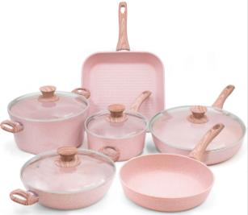 | BIS15.028803.116 | BATTERIA 10 PZ. "STONEROSE" MANICI DESIGN LEGNO ROSA NATURALE | 85.94 € | 108
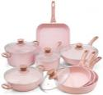 | BIS15.028804.116 | BATTERIA 13 PZ. "STONEROSE" MANICI DESIGN LEGNO ROSA NATURALE | 115.74 € | 647
 | BIS07.128089.086 | Set 6 pezzi utensili da cucina in silicone Stone Rose con supporto in metallo. | 18.04 € | 649
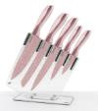 | BIS21.128098.086 | SET 5 COLTELLI STONEROSE - MANICI FINITURA ORO ROSA | 18.93 € | 355
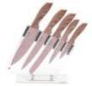 | BIS21.028098.116 | SET 5 COLTELLI STONEROSE - MANICI DESIGN LEGNO ROSA | 22.01 € | 426
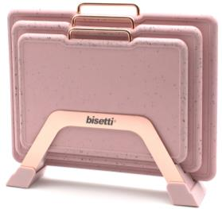 | BIS20.128094.086 | SET 3 TAGLIERI "STONEROSE" EFFETTO GRANITO CON RACK IN ACCIAIO INOSSIDABILE | 15.32 € | 189
 | BIS02.09252X.086 | SET sale & pepe | 13.03 € | 530
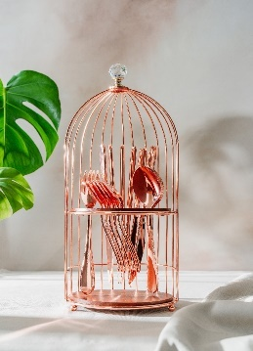 | BIS07.128740.086 | STONEROSE SET 24 PZ POSATE CON PORTA POSATE A GABBIETTA GIFT BOX | 27.32 € | 63
 | BIS09.128910.086 | STONEROSE TRIS BARATTOLI ERMETICI SALVA SPAZIO E IMPILABILI MATERIALE ACRILICO COLORE ORO ROSA SCATOLA REGALO | 27.51 € | 901
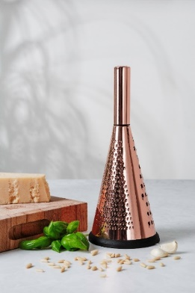 | BIS19.008700.086 | STONEROSE GRATTUGIA CONICA IN ACCIAIO INOSSIDABILE COLORE ORO ROSA TRE LAME SCATOLA REGALO | 11.12 € | 638
 | BIS15.068024.101.NC | PADELLA Ø 24 CM "PIERRE GOURMET" MANICO DESIGN LEGNO NATURALE | 13.16 € | 750
 | BIS15.068428.101 | BISTECCHIERA 28x28 CM "PIERRE GOURMET" MANICO DESIGN LEGNO | 17.77 € | 700
 | BIS15.068328.101 | WOK/SALTAPASTA Ø 28 CM "PIERRE GOURMET" MANICO DESIGN LEGNO | 12.18 € | 550
 | BIS15.068020.101 | PADELLA Ø 20 CM "PIERRE GOURMET" C/COPERCHIO MANICO DESIGN LEGNO | 15.32 € | 249
 | BIS15.068024.101 | PADELLA Ø 24 CM "PIERRE GOURMET" C/COPERCHIO MANICO DESIGN LEGNO | 17.41 € | 127
 | BIS15.068028.101 | PADELLA Ø 28 CM "PIERRE GOURMET" C/COPERCHIO MANICO DESIGN LEGNO | 19.95 € | 320
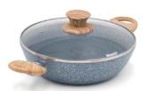 | BIS15.068124.101 | TEGAME Ø 24 CM "PIERRE GOURMET" C/COPERCHIO MANICO DESIGN LEGNO | 16.05 € | 700
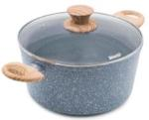 | BIS15.068224.101 | CASSERUOLA Ø 24 "PIERRE GOURMET" C/COPERCHIO MANICO DESIGN LEGNO | 22.21 € | 600
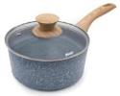 | BIS15.068218.101 | CASSERUOLINO Ø 18 CM "PIERRE GOURMET" CON COPERCHIO MANICO DESIGN LEGNO NATURALE | 16.62 € | 400
 | BIS15.068800.101 | SET 3 PZ., PADELLE Ø 20, 24, 28 CM"PIERRE GOURMET" MANICI DESIGN LEGNO NATURALE | 33.83 € | 737
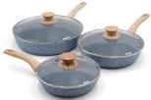 | BIS15.068801.101 | SET 6 PZ., PADELLA Ø 20, 24, 28 CM CON COPERCHI "PIERRE GOURMET" MANICI DESIGN LEGNO NATURALE | 43.36 € | 926
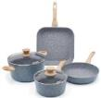 | BIS15.068802.101 | BATTERIA 6 PZ. "PIERRE GOURMET" MANICI DESIGN LEGNO NATURALE | 84.47 € | 100
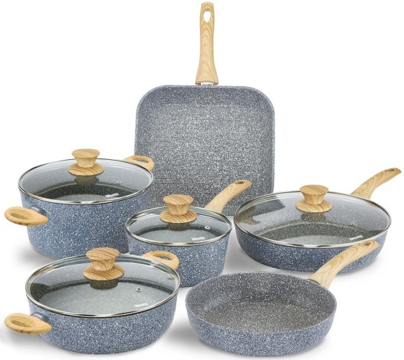 NUOVA IMMAGINE | BIS15.068803.101 | BATTERIA 10 PZ. "PIERRE GOURMET" MANICI DESIGN LEGNO NATURALE | 85.40 € | 236
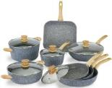 | BIS15.068804.101 | BATTERIA 13 PZ. "PIERRE GOURMET" MANICI DESIGN LEGNO NATURALE | 120.19 € | 606
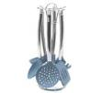 | BIS07.168089.096 | Set 6 pezzi utensili da cucina in silicone Pierre Gourmet con supporto in metallo. | 22.14 € | 805
 | BIS21.168098.096 | SET 5 COLTELLI PIERRE GOURMET - MANICI FINITURA ARGENTO | 18.93 € | 441
 | BIS21.068098.101 | SET 5 COLTELLI PIERRE GOURMET - MANICI DESIGN LEGNO NATURALE | 21.28 € | 636
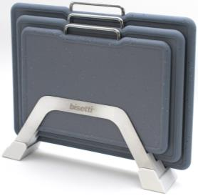 | BIS20.168094.096 | SET 3 TAGLIERI "PIERRE GOURMET" EFFETTO GRANITO CON RACK IN ACCIAIO INOSSIDABILE | 14.75 € | 897
 | BIS15.038024.120.NC | PADELLA Ø 24 CM "STONEWHITE" MANICO LEGNO BIANCO | 10.70 € | 900
 | BIS15.038124.120 | TEGAME Ø 24 CM "STONEWHITE" CON COPERCHIO MANICO EFFETTO LEGNO BIANCO | 16.88 € | 800
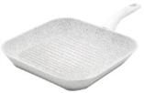 | BIS15.038428.120 | BISTECCHIERA 28x28 CM "STONEWHITE" MANICO EFFETTO LEGNO BIANCO | 17.77 € | 645
 | BIS15.038218.120 | CASSERUOLINO Ø 18 CM "STONEWHITE" CON COPERCHIO MANICO EFFETTO LEGNO BIANCO | 13.74 € | 869
 | BIS15.038328.120 | WOK/SALTAPASTA Ø 28 CM "STONEWHITE" MANICO LEGNO BIANCO NATURALE | 13.15 € | 1202
 | BIS15.038020.120 | PADELLA Ø 20 CM "STONEWHITE" CON COPERCHIO MANICO DESIGN LEGNO BIANCO NATURALE | 12.34 € | 1300
 | BIS15.038024.120 | PADELLA Ø 24 CM "STONEWHITE" CON COPERCHIO MANICO DESIGN LEGNO BIANCO | 15.03 € | 150
 | BIS15.038028.120 | PADELLA Ø 28 CM "STONEWHITE" CON COPERCHIO MANICO EFFETTO LEGNO BIANCO | 19.38 € | 707
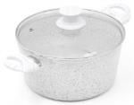 | BIS15.038224.120 | CASSERUOLA Ø 24 CM "STONEWHITE" CON COPERCHIO MANICO EFFETTO LEGNO BIANCO | 22.30 € | 195
 | BIS15.038800.120 | SET 3 PZ., PADELLE Ø 20, 24, 28 CM"STONEWHITE" MANICI DESIGN LEGNO BIANCO | 29.25 € | 1171
 | BIS15.038801.120 | SET 6 PZ., PADELLA Ø 20, 24, 28 CM. CON COPERCHI "STONEWHITE" MANICI DESIGN LEGNO BIANCO | 37.51 € | 1229
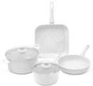 | BIS15.038802.120 | BATTERIA 6 PZ. "STONEWHITE" MANICI DESIGN LEGNO BIANCO | 54.05 € | 100
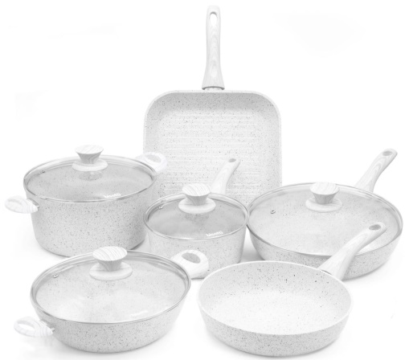 NUOVA IMMAGINE | BIS15.038803.120 | BATTERIA 10 PZ. "STONEWHITE" MANICI DESIGN LEGNO BIANCO | 79.39 € | 694
 | BIS15.038804.120 | BATTERIA 13 PZ. "STONEWHITE" MANICO EFFETTO LEGNO BIANCO | 88.28 € | 553
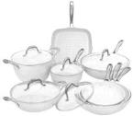 | BIS15.138804.096 | BATTERIA 13 PZ. "STONEWHITE" MANICI ACCIAIO | 148.17 € | 450
 | BIS07.138089.096 | Set 6 pezzi utensili da cucina in silicone Stone White con supporto in metallo. | 22.14 € | 387
 | BIS21.138098.096 | SET 5 COLTELLI STONEWHITE - MANICI FINITURA ARGENTO | 18.93 € | 581
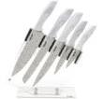 | BIS21.038098.120 | SET 5 COLTELLI STONEWHITE - MANICI DESIGN LEGNO BIANCO | 22.01 € | 265
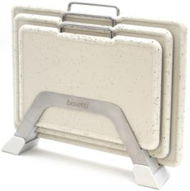 | BIS20.138094.096 | SET 3 TAGLIERI "STONEWHITE" EFFETTO GRANITO CON RACK IN ACCIAIO INOSSIDABILE | 14.75 € | 743
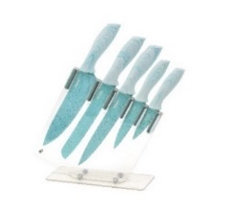 | BIS21.058098.122 | SET 5 COLTELLI MISS GOURMET - MANICI DESIGN LEGNO BIANCO E VERDE | 16.29 € | 621
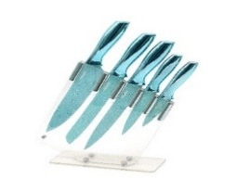 | BIS21.158098.085 | SET 5 COLTELLI MISS GOURMET - MANICI DESIGN ORO VERDE | 17.50 € | 589
 |  |  |  | 33125
FREIGHT | EX WORKS ITALY
PAYMENT TERMS | 30% DEPOSIT AND 70% AT READINESS
OFFER VALID FOR THE ENTIRE STOCK QUANTITY

